AE222
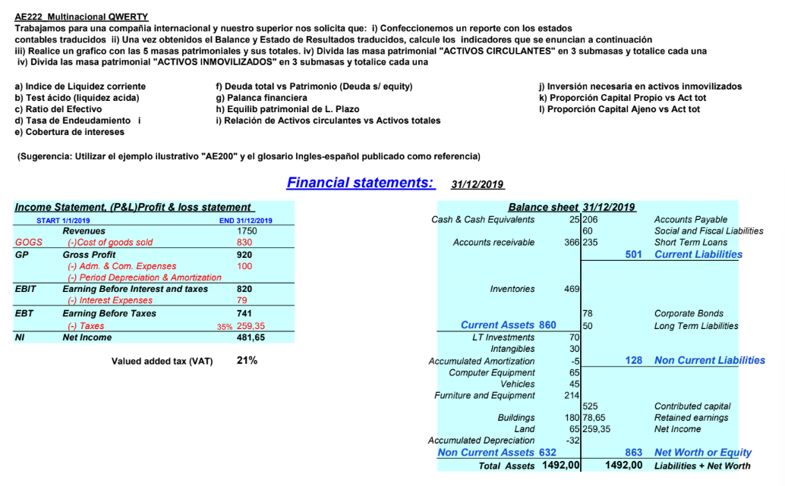
 |  |  |  |  |  |  |  |  | I) Estados contables traducidos |  | Balance de Situación - Activo - al 31/12/2019 |  | Balance de Situación — Pasivo y Patrimonio Neto — al 31/12/2019
 |  |  |  |  |  |  |  |  |  |  | Total Activo | 1,492.00 | Total Pasivo | 629
 |  |  |  |  |  |  |  |  | Estado de Resultados - 1/1/2019 al 31/12/2019 |  | Caja y Bancos | 25 | Proveedores | 206
 |  |  |  |  |  |  |  |  | Ventas | 1,750 | Cuentas a Cobrar | 366 | Deudas Sociales y Fiscales | 60
 |  |  |  |  |  |  |  |  | (–) Costo de Mercadería Vendida (CMV) | –830 | Mercaderías (Bienes de Cambio) | 469 | Préstamos de Corto Plazo | 235
 |  |  |  |  |  |  |  |  | Utilidad Bruta | 920 | Activo Corriente | 860 | Pasivo Corriente | 501
 |  |  |  |  |  |  |  |  | (–) Gastos de Administración y Comercialización | –100 | Inversiones Financieras | 70 | Obligaciones Negociables | 78
 |  |  |  |  |  |  |  |  | (–) Depreciación y Amortización del Período | 0 | Activos Intangibles | 30 | Deudas a Largo Plazo | 50
 |  |  |  |  |  |  |  |  | BAII / EBIT (Result. antes de Int. e Impuestos) | 820 | (–) Amortización Acumulada | -5 | Pasivo No Corriente | 128
 |  |  |  |  |  |  |  |  | (–) Gastos por Intereses | –79 | Elementos Informáticos | 65
 |  |  |  |  |  |  |  |  | Resultado Antes de Impuestos (EBT) | 741 | Vehículos | 45 | Patrimonio Neto | 863
 |  |  |  |  |  |  |  |  | (–) Impuesto a las Ganancias (35%) | –259,35 | Muebles y Útiles | 214 | Capital Social | 525
 |  |  |  |  |  |  |  |  | Resultado del Ejercicio (Utilidad Neta) | 481.65 | Edificios | 180 | Resultados No Asignados | 78.65
 |  |  |  |  |  |  |  |  |  |  | Terrenos | 65 | Resultado del Ejercicio (s/Balance) | 259.35
 |  |  |  |  |  |  |  |  |  |  | (–) Depreciación Acumulada | –32,00 | Total Pasivo + Patrimonio Neto | 1,492.00
 |  |  |  |  |  |  |  |  |  |  | Activo No Corriente | 632

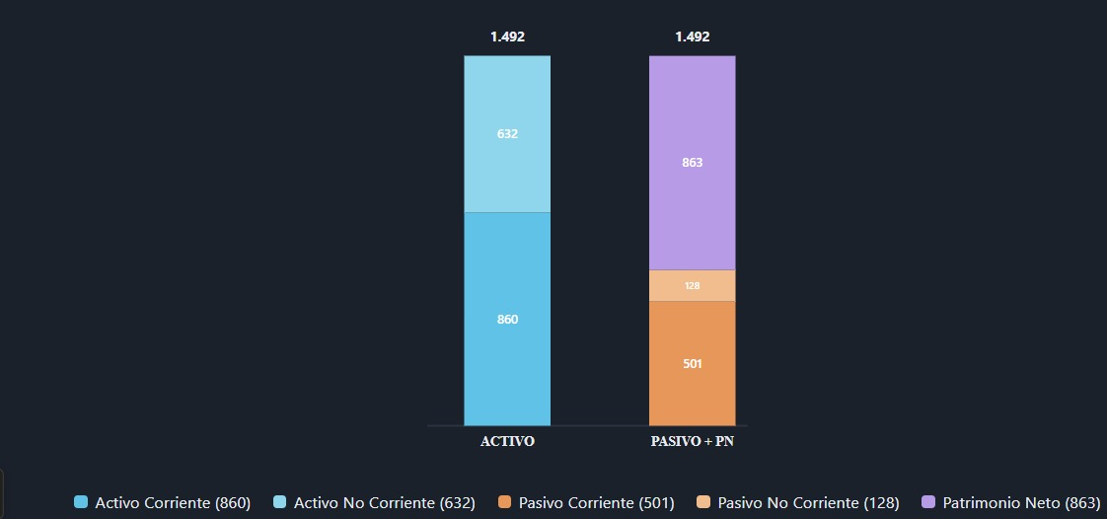

a) | Indice de liquidez corriente |  | = | AC | = | 860 | = | 1.72
 |  |  |  | PC |  | 501

b) | Test Acido | = | (AC - BienesCambio) |  | = | 391 | = | 0.78
 |  |  | PC |  |  | 501

c) | Ratio de efectivo |  | Caja y bancos | = | 25 | = | 4.99%
 |  |  | PC |  | 501

d) | Tasa de endeudamiento |  | PT | = | 629 | = | 72.89%
 |  |  | PN |  | 863

e) | Cobertura de intereses |  | EBIT |  | 820 |  | 10.38
 |  |  | Gastos por intereses |  | -79.00

f) | Deuda total vs patrimonio
 |  |  | PT | = | 629 | = | 72.89%
 |  |  | PN |  | 863

g) | Palanca financiera |  | AT | = | 1,492 | = | 1.73
 | (1+ Deuda total vs PN) |  | PN |  | 863

h) | Equilibrio Patrimon, LP |  | (PN+PNC) | = | 991 | = | 1.57
 |  |  | ANC |  | 632

I) | Relacion de activo circulante vs activo total |  | ACP | = | 860 | = | 57.64%
 |  |  | AT |  | 1,492

J) | Inversion necesaria en activos inmovilizaods |  | ANC | = | 632 | = | 42.36%
 |  |  | AT |  | 1,492

k) | Proporcion capital propio vs Act total |  | PN | = | 863 | = | 57.84%
 |  |  | AT |  | 1,492

l) | Proporcion capital ajeno vs Act total |  | PT | = | 629 | = | 42.16%
 |  |  | AT |  | 1,492

AE224
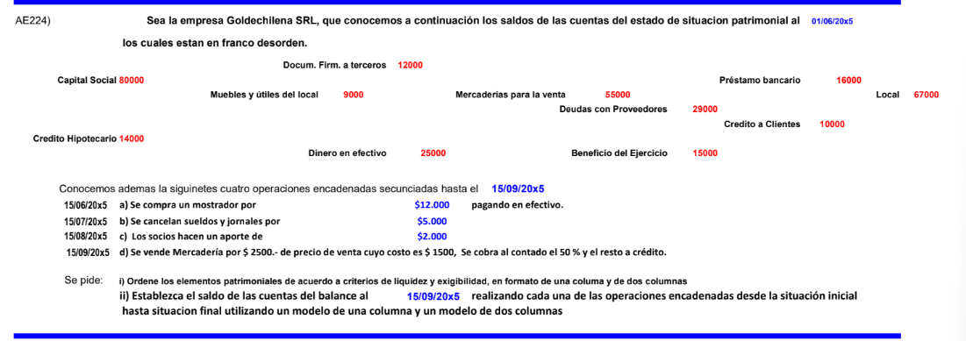

2026-06-01 |  |  |  | 2026-09-15
Activo |  | Pasivo + Patrimonio Neto |  | Activo |  | Pasivo + Patrimonio Neto
Dinero en efectivo | 25,000 | Deudas con Proveedores | 29,000 | Dinero en efectivo | 11,250 | Deudas con Proveedores | 29,000
Crédito a Clientes | 10,000 | Préstamo bancario | 16,000 | Crédito a Clientes | 11,250 | Préstamo bancario | 16,000
Mercaderías para la venta | 55,000 | Docum. Firm. a Terceros | 12,000 | Mercaderías para la venta | 53,500 | Docum. Firm. a Terceros | 12,000
Activo Corriente | 90,000 | Pasivo Corriente | 57,000 | Activo Corriente | 76,000 | Pasivo Corriente | 57,000
Muebles y útiles del local | 9,000 | Crédito Hipotecario | 14,000 | Muebles y útiles del local | 21,000 | Crédito Hipotecario | 14,000
Local | 67,000 | Pasivo No Corriente | 14,000 | Local | 67,000 | Pasivo No Corriente | 14,000
Activo No Corriente | 76,000 | Capital Social | 80,000 | Activo No Corriente | 88,000 | Capital Social | 82,000
Total Activo | 166,000 | Beneficio del Ejercicio | 15,000 | Total Activo | 164,000 | Beneficio del Ejercicio | 11,000
 |  | Patrimonio Neto | 95,000 |  |  | Patrimonio Neto | 93,000
 |  | Total Pasivo + PN |  |  |  | Total Pasivo + PN | 164,000

AE225
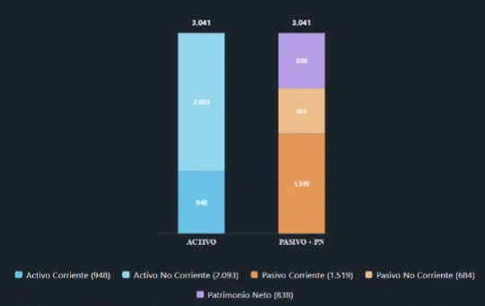
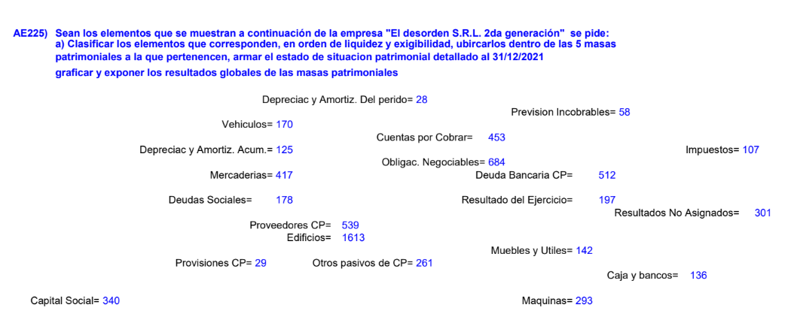

Estado de situación patrimonial al 31/12/2026
ACTIVO |  | PASIVO + PATRIMONIO NETO
Activo Corriente |  | Pasivo Corriente
Caja y bancos | 136 | Proveedores CP | 539
Cuentas por Cobrar | 453 | Deuda Bancaria CP | 512
(–) Previsión Incobrables | –58 | Otros pasivos de CP | 261
Mercaderías | 417 | Deudas Sociales | 178
Total Activo Corriente | 948 | Provisiones CP | 29
Activo No Corriente |  | Total Pasivo Corriente | 1,519
Muebles y Útiles | 142 | Pasivo No Corriente
Máquinas | 293 | Obligaciones Negociables | 684
Vehículos | 170 | Total Pasivo No Corriente | 684
Edificios | 1,613 | Patrimonio Neto
(–) Deprec. y Amortiz. Acumulada | –125 | Capital Social | 340
Total Activo No Corriente | 2,093 | Resultado del Ejercicio | 197
TOTAL ACTIVO | 3,041 | Resultados No Asignados | 301
 |  | Total Patrimonio Neto | 838
 |  | TOTAL PASIVO + PN | 3,041

